Estados
APP: CRONOMETRO - DIAGRAMA DE ESTADOS DE XXXX

Crono inactivo
incrementa
 |  |  |  |  | btnIP |  |  | tic
contando
inicial
 |  | btnCrono |  |  |  | btnDR
 |  |  | btnAtras

parado
vuelta
 |  |  |  |  |  |  |  |  | btnVuelta
 |  |  |  | btnDR |  |  | btnIP
 | btnTimer

pausado
 |  |  |  | btnAtras |  |  |  | btnIP

 |  |  |  |  |  | btnDR

detenido
 |  |  |  |  |  |  | btnAtras
 |  |  |  |  |  |  | btnReiniciar

activo
timer inactivo
 |  |  |  |  |  |  | btnIP
 | btnAtras
 |  |  | btnIP
 |  |  |  |  |  |  | btnIP

 |  |  |  |  | btnReiniciar |  | tic

decrementa
programando
 |  |  |  | btnReiniciar
alarma

 |  |  |  |  |  |  |  | contador=0

 |  |  | btnAtras

Eventos
EVENTOS Y SECUENCIAS DE ACCIONES A REALIZAR
Pantalla | MockUp | Evento | Acción (patrón Observer) | VISTA | Error | CONTROLADOR Objetos/Metodos | MODELO (Datos) | CONSULTAS
- | - | OnLoad (carga inicial) |  | desplegarPantalla(P0)

P0 |  | onClick btnIngreso |  | Leer formulario y validar
 |  |  |  |  | Mensajes: "correo no valido", "Usuario no encontrado" "Contraseña incorrecta", | IniciarSesion: Verificar si datos correctos Continuar o dar mensaje | Usuario { - idUsuario, - nombreUsuario, - password } | Buscar el usuario en la BD. Devuelve la PK del usuario
 |  |  |  | desplegarPantalla(P1)
P1 |  | onClick btnAtras |  | desplegarPantalla(P0)
 | 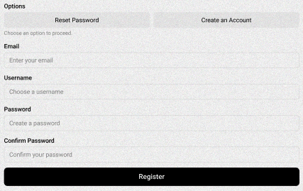 | onClick btnRegistrar |  | Leer formulario y validar
 |  |  |  |  | Mensaje: "correo invalido" "Usuario ya registrado" "Tu contraseña debe tener minimo 8 caracteres, con caracteres especiales, números y letras" | RegistrarUsuario: Verificar si datos validos Continuar o dar mensaje | Usuario { - e-mail, - username - password } | Guardar usuario, email, y password en la BD.
 |  |  |  | desplegarPantalla(P0)

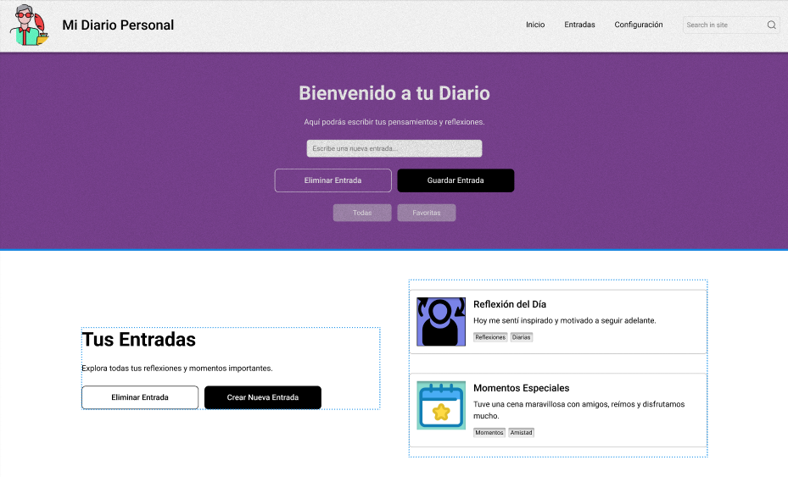
 |  | onClick btnInicio |  | recargarPantalla(P1)
 |  |  |  |  |  | Inicio: Verificar si está en Pantalla(P1) Recargar Pantalla(P1) o redirigir a Pantalla(P1)

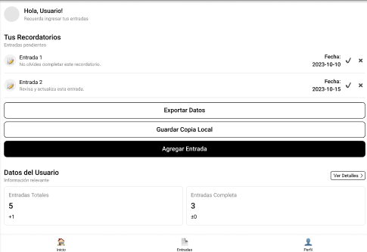
 |  | onClick btnEntradas |  | desplegarPantalla(P2)
 |  |  |  |  |  | Entradas: Verificar si está en Pantalla(P2) Recargar Pantalla(P2) o redirigir a Pantalla(P2)
 |  |  |  |  |  |  | Usuario { - entradas } | Buscar las entradas en la BD. Devuelve las entradas del usuario

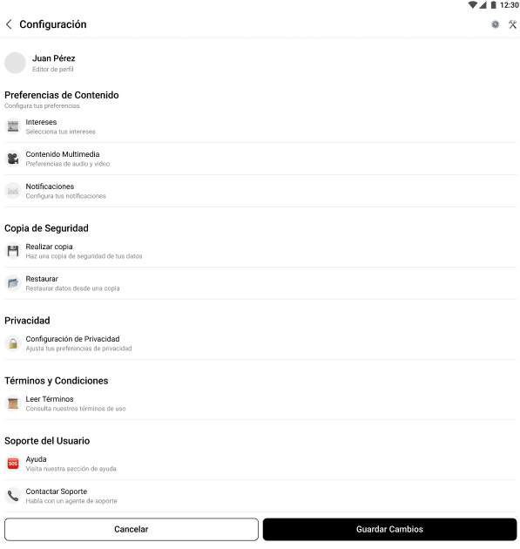
 |  | onClick btnConfiguración |  | desplegarPantalla(P3)
 |  |  |  |  |  | Configuración: Verificar si está en Pantalla(P3) Recargar Pantalla(P3) o redirigir a Pantalla(P3) |  | Buscar los datos del registro de usuario en la BD, devuelve la información del perfil

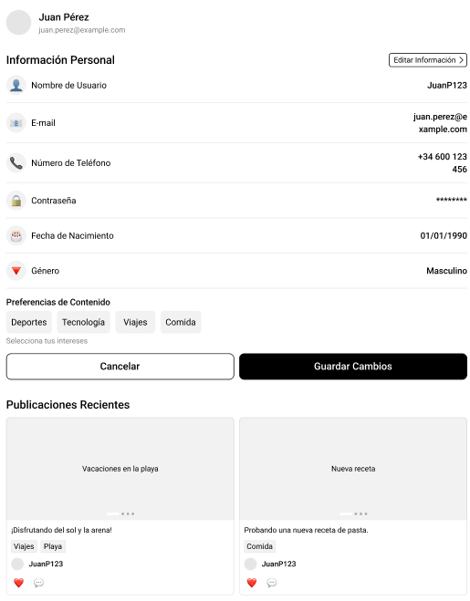
 |  | onClick btnPerfil |  | desplegarPantalla(P4)
 |  |  |  |  |  | Perfil: Verificar si está en Pantalla(P4) Recargar Pantalla(P4) o redirigir a Pantalla(P4) |  | Buscar los datos de usuario. Devuelve los datos de usuario.

P22

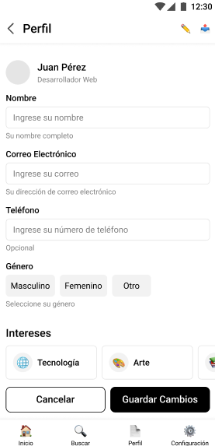
 |  | onClick btnEditarInformación |  | desplegarPantalla(P4)

P21

P30

P31

P32

P33

P34

P35

P40

P41

P42

P43

P44

P45

